Sheet1
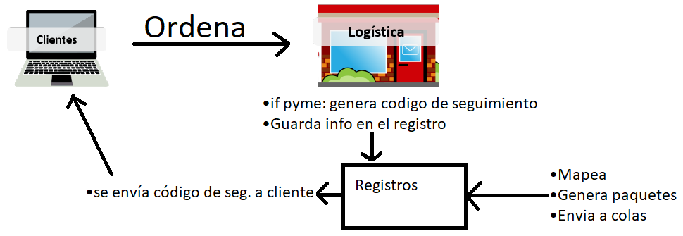
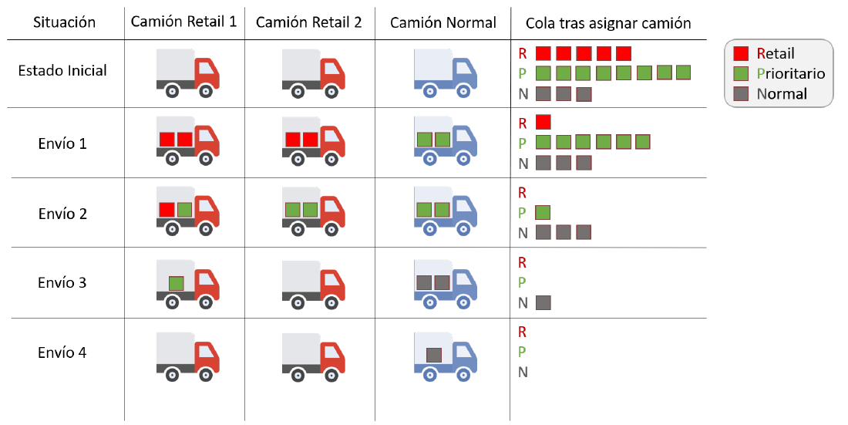
PE: Prestigio express | dp: dignipesos
Flota | 3 camiones, 2 paquetes ea. | 2 Retail, 1 Normal

Convenio | Camiones | Intentos | Detalles | Ganancia en caso de no-entrega | Beneficio entrega | Pérdida
Convenio Retail | Retail | máx 3 |  | Valor del producto | Precio Producto | 10 * reintento
Convenio Pymes Normal | Normal | penalizacion < beneficio, max 3 |  | 0 | Precio Producto | 10 * reintento
Convenio Pymes Prioritario | Any, Retail if disponible | penalizacion < beneficio (sin considerar 30% extra), max 3 | cobro 30% valor producto | ⟵ el 30% | Precio Producto | 10 * reintento

